메인페이지
 | 메인페이지 | 작성날짜 | 2022-08-25
 |  | 수정날짜 | 2022-08-25
 |  | 작성자 | 소석진,전아름,정해원
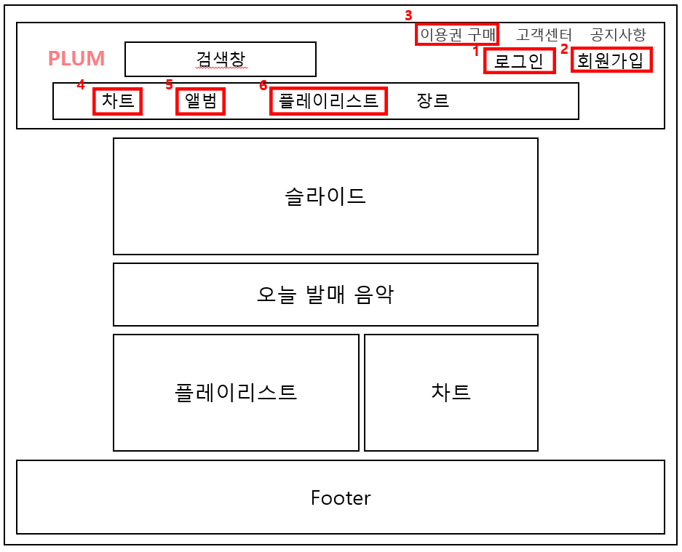 |  | 1. 로그인
 |  | → '로그인' 버튼 클릭
 |  | → '로그인.html'로 이동

 |  | 2. 회원가입
 |  | → '회원가입' 버튼 클릭
 |  | → '회원가입.html'로 이동

 |  | 3. 이용권 구매
 |  | → '이용권' 버튼 클릭
 |  | → '이용권.html'로 이동

 |  | 4. 차트
 |  | → '차트' 버튼 클릭
 |  | → '차트.html'로 이동

 |  | 5. 앨범
 |  | → '앨범' 버튼 클릭
 |  | → '앨범.html'로 이동

 |  | 6. 플레이리스트
 |  | → '플레이리스트' 버튼 클릭
 |  | → '플레이리스트.html'로 이동

로그인
 | 로그인 | 작성날짜 | 2022-08-25
 |  | 수정날짜 | 2022-08-25
 |  | 작성자 | 소석진,전아름,정해원
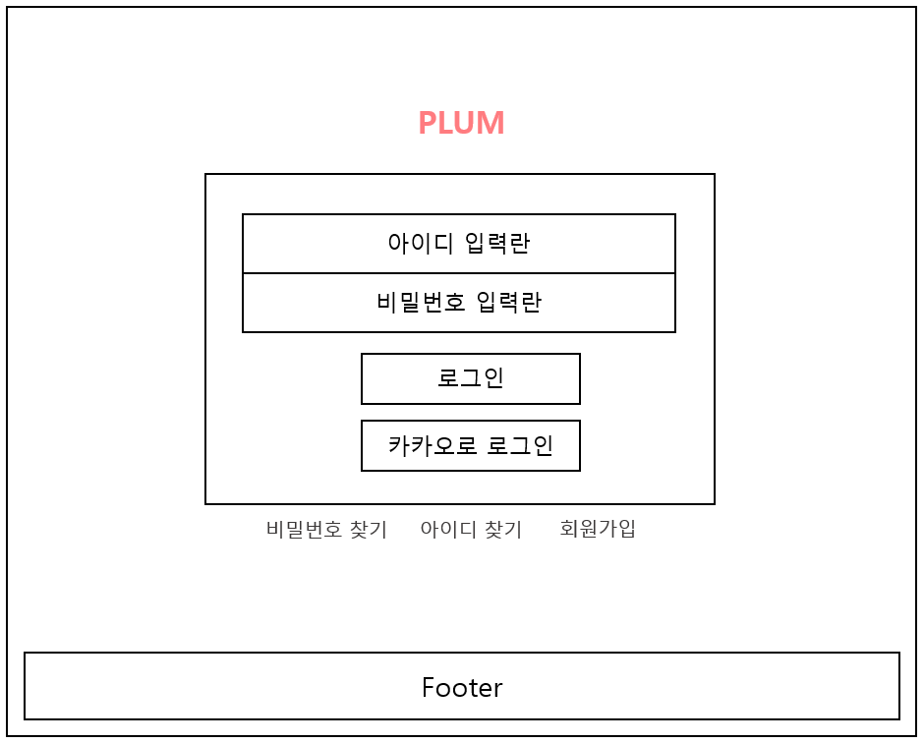 |  | < 구성내용 >
 |  | → 아이디 입력란
 |  | → 비밀번호 입력란
 |  | → '로그인' 버튼
 |  | → '카카오로 로그인' 버튼
 |  | → '비밀번호 찾기' 버튼
 |  | → '아이디 찾기' 버튼

 |  | 1. 회원가입
 |  | → '회원가입' 버튼 클릭
 |  | → '회원가입.html'로 이동

1

회원가입
 | 회원가입 | 작성날짜 | 2022-08-25
 |  | 수정날짜 | 2022-08-25
 |  | 작성자 | 소석진,전아름,정해원
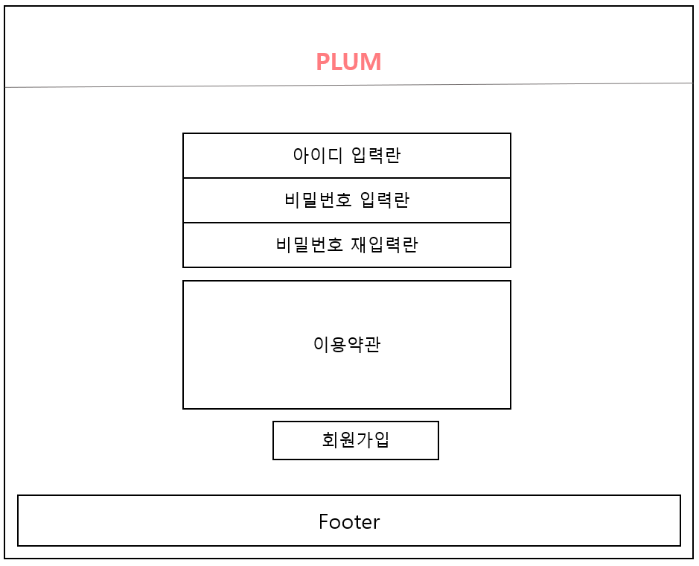 |  | < 구성 내용>
 |  | 1. 아이디 입력란
 |  | 2. 비밀번호 입력란
 |  | 3. 비밀번호 재입력란
 |  | 4. 성별 입력란
 |  | 5. 이름 입력란
 |  | 6. 생년월일 입력란
 |  | 7. 이용약관
 |  | 8. '회원가입' 버튼

이용권
 | 이용권 | 작성날짜 | 2022-08-25
 |  | 수정날짜 | 2022-08-25
 |  | 작성자 | 소석진,전아름,정해원
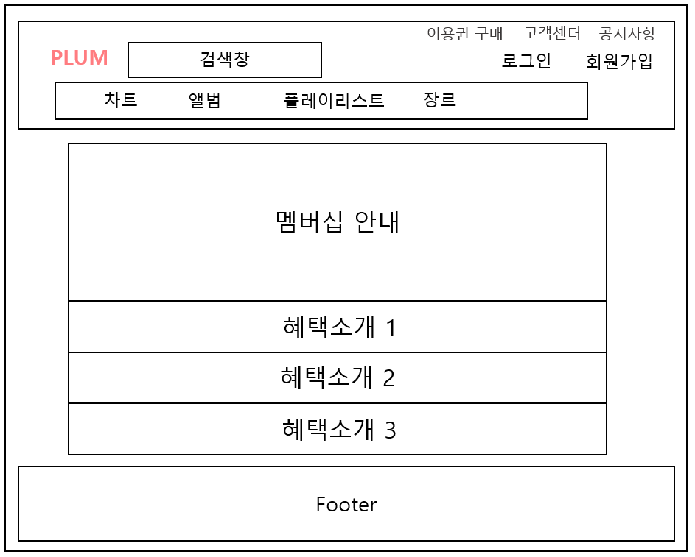 |  | < 구성내용 >
 |  | → 플럼 이용권 안내

차트
 | 차트 | 작성날짜 | 2022-08-25
 |  | 수정날짜 | 2022-08-25
 |  | 작성자 | 소석진,전아름,정해원
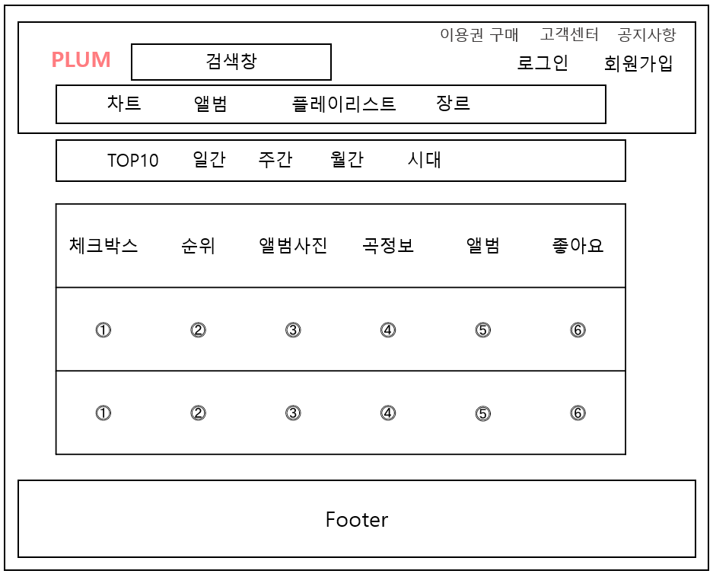 |  | < 구성내용 >

 |  | 목차
 |  | → 인기차트
 |  | → Top 10
 |  | → 해외 인기 차트
 |  | → 해외 팝
 |  | → 국내 댄스
 |  | → 국내 힙합

앨범
 | 앨범 | 작성날짜 | 2022-08-25
 |  | 수정날짜 | 2022-08-25
 |  | 작성자 | 소석진,전아름,정해원
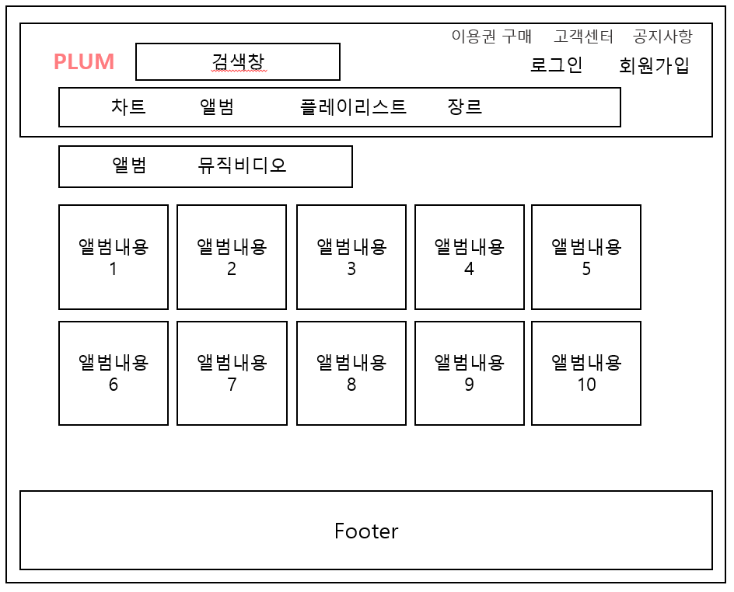 |  | < 구성내용 >

 |  | → 앨범 사진
 |  | → 앨범 상세설명
 |  | → 버튼 구현 : 앨범듣기/앨범다운/앨범듣기

플레이리스트
 | 플레이리스트 | 작성날짜 | 2022-08-25
 |  | 수정날짜 | 2022-08-25
 |  | 작성자 | 소석진,전아름,정해원
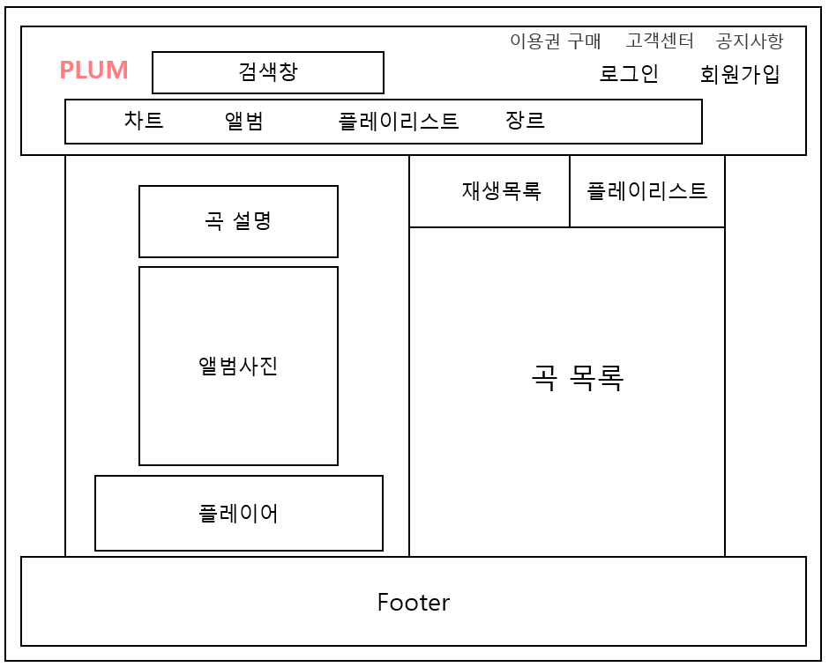

 |  | section 영역을 둘로 나눠서
 |  | 좌측 → 곡 설명, 앨범 사진, 플레이어

 |  | 우측 → 재생목록, 플레이리스트, 곡 목록

